核算中心 （办公用品) (2)
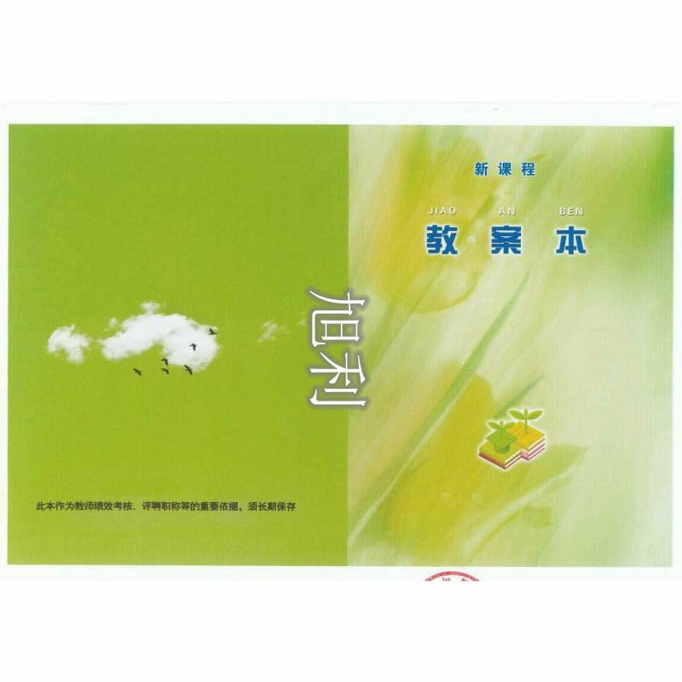
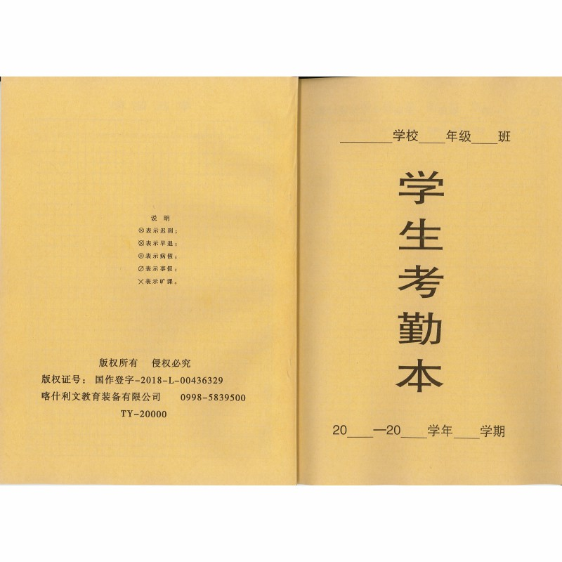
喀什市乃则尔巴格镇中心小学2020-2021学年第二学期办公用品采购表
序号 | 品目名称 | 规格型号 | 数量 | 单位 | 单价（元） | 总价 | 备注
1 | 教案本 | 统一定制后附照片 | 2300 | 本 | 10.00 | 23000.00
2 | 班主任手册 | 统一定制后附照片 | 250 | 本 | 9.00 | 2250.00
3 | 业务学习本 | 统一定制后附照片 | 565 | 本 | 8.00 | 4520.00
4 | 学生到校考勤本 | 统一定制后附照片 | 48 | 本 | 7.00 | 336.00
5 | 宽胶带 | 6公分宽4.5公分 | 380 | 卷 | 10.00 | 3800.00
6 | 装订线 | 宝塔形18股装订线 | 130 | 卷 | 18.00 | 2340.00
7 | 装订针 | 10公分长 | 55 | 个 | 2.00 | 110.00
8 | 学生考勤本 | 统一定制 | 720 | 本 | 7.00 | 5040.00
9 | 固体胶 | 得力20克 | 230 | 支 | 2.60 | 598.00
10 | 铅笔 | 2B铅笔 | 500 | 支 | 0.80 | 400.00
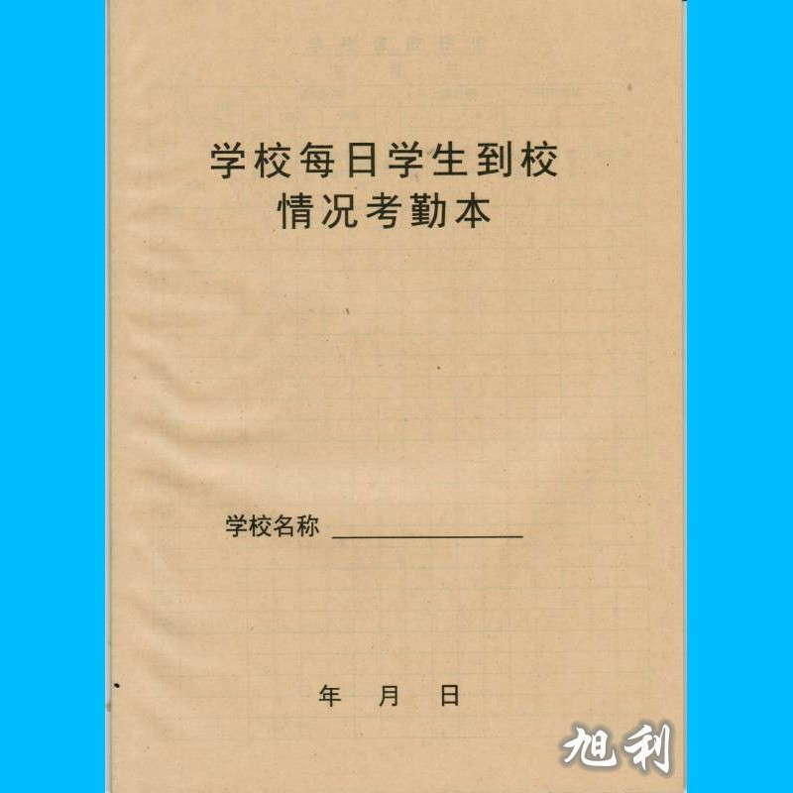
11 | 中性笔 | 得力6600 | 500 | 支 | 1.00 | 500.00
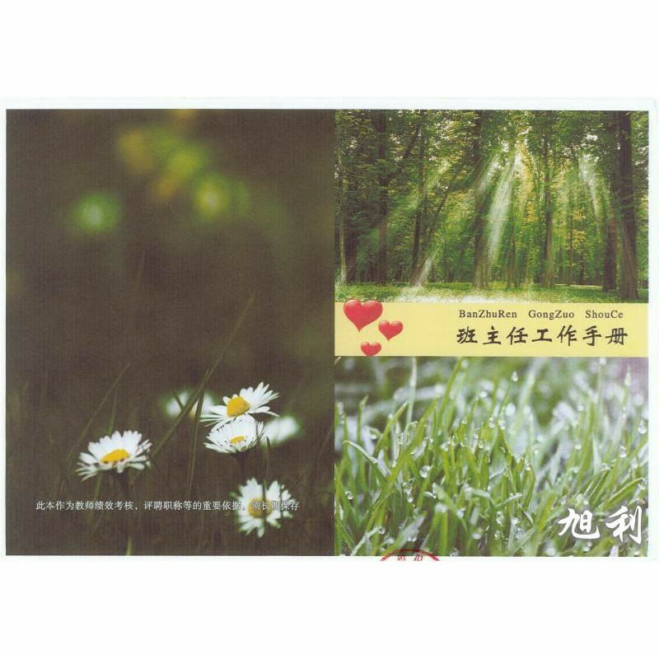
12 | 橡皮 | 得力7535 | 375 | 块 | 1.00 | 375.00
13 | 小刀 | 折叠12cm2cm | 150 | 个 | 0.50 | 75.00
14 | 监考拍 | 塑料软胶b5 | 100 | 个 | 8.00 | 800.00
15 | 美工刀 | 得力(deli)2092美工刀 | 13 | 把 | 10 | 130.00
16 | 彩色粉笔 | 100支一盒 | 7 | 箱 | 190.00 | 1330.00
17 | 粘钩 | 振兴 白色6个装 | 260 | 个 | 1.00 | 260.00
18 | 插线板 | 子弹头8孔4.8米 | 30 | 个 | 55.00 | 1650.00
19 | 灭蝇灯 | 220v 50hz | 27 | 个 | 120.00 | 3240.00
20 | A4彩色打印纸 | 得力80克500张 | 23 | 包 | 12.00 | 276.00
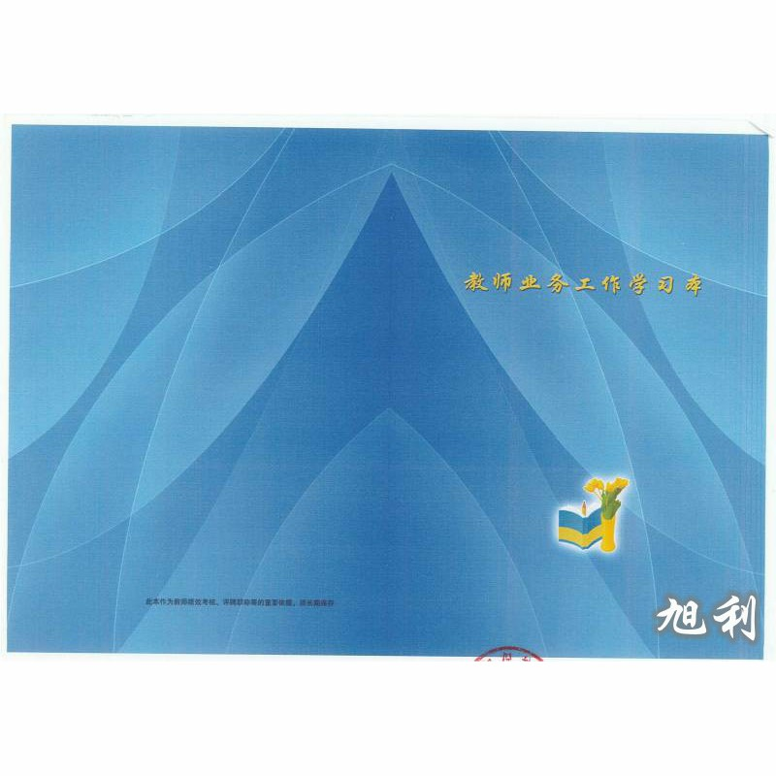
21 | 标签 | 12*20 50张装 | 45 | 包 | 10.00 | 450.00
22 | 5号电池 | 南孚 | 200 | 节 | 2.00 | 400.00
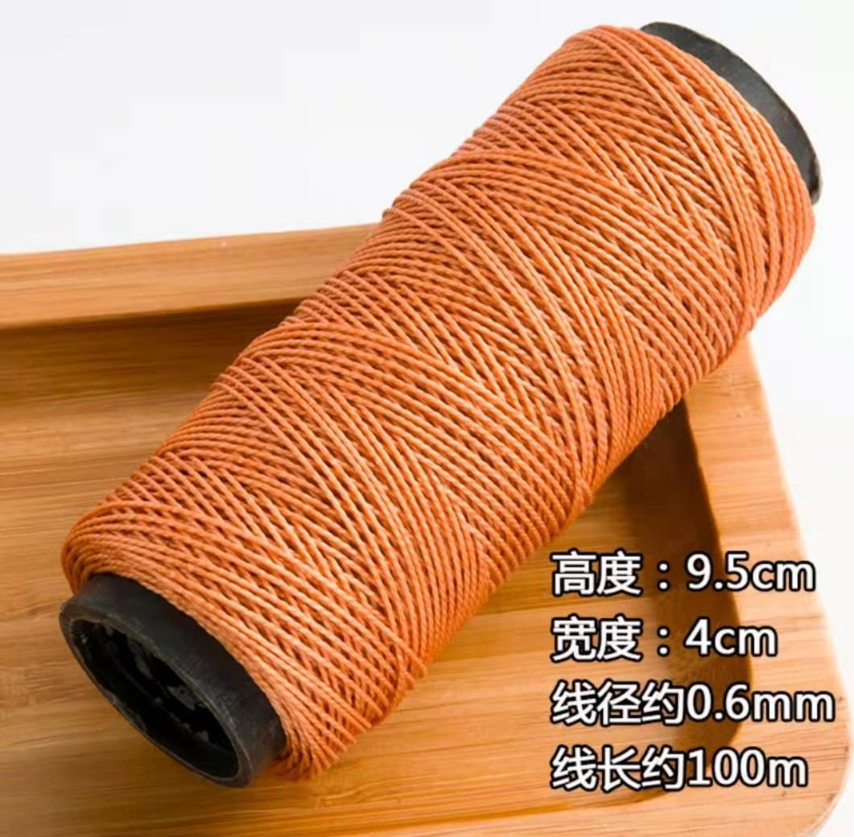
23 | 7号电池 | 南孚 | 575 | 节 | 2.00 | 1150.00
24 | 会议记录 | 绅士 16k80张 | 70 | 本 | 18.00 | 1260.00
25 | 笔记本 | 绅士 黑皮16k80张 | 485 | 本 | 10.00 | 4850.00
26 | 笔记本(K主任 | 绅士 黑皮16k80张 | 70 | 本 | 10.00 | 700.00
27 | 木纹荣誉证 | 木纹 4k | 415 | 本 | 15.00 | 6225.00
28 | 牛皮纸档案袋 | A4 180克 | 375 | 个 | 0.90 | 337.50
29 | 塑料档案盒 | 得力7.5公分 | 250 | 个 | 8.00 | 2000.00
30 | 拉杆夹 | A4 1.5cm厚 10个装 | 300 | 包 | 10.00 | 3000.00
31 | 奖状纸 | 晨光4k | 5000 | 张 | 0.80 | 4000.00
32 | 双面胶 | 得力24个装 16个装 12装 | 35 | 包 | 24.00 | 840.00
33 | 印台 | 得力9863 | 6 | 个 | 7.00 | 42.00
34 | 快干印油 | 得力9874 | 8 | 瓶 | 5.00 | 40.00
35 | 黑色、彩色长尾夹 | 得力50mm 41mm 32mm 19mm | 55 | 和 | 15.00 | 825.00
36 | 订书针 | 得力0012 24/6 | 116 | 盒 | 1.00 | 116.00
37 | 回形针 | 得力0018 | 10 | 盒 | 1.50 | 15.00
38 | 黑板擦 | 塑料 | 190 | 个 | 3.00 | 570.00
39 | 粉笔 | 100支一盒 | 44 | 箱 | 100.00 | 4400.00
40 | 2号国旗 | 光达防水 | 7 | 面 | 30.00 | 210.00
41 | 3号团旗 | 光达防水 | 3 | 面 | 24.00 | 72.00
42 | 七彩旗 | 光达 | 70 | 条 | 23.00 | 1610.00
43 | 大队旗 | 光达90*1.2米 | 3 | 面 | 15.00 | 45.00
44 | 中队旗 | 光达60*80cm | 95 | 面 | 5.00 | 475.00
45 | 小队旗 | 光达 | 102 | 面 | 5.00 | 510.00
合计 |  |  |  |  |  | 85172.50

